Sheet1
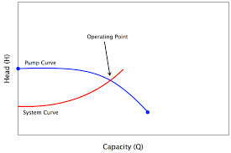
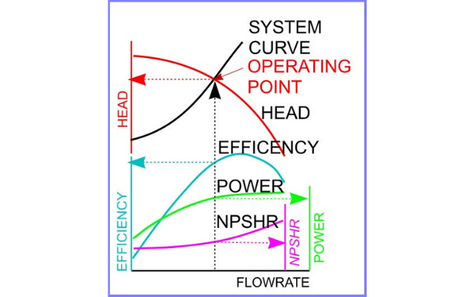
“Водоснабдяване и канализация Русе” ООД
 |  |  |  |  |  | Приложение 1.2
 |  | З А П О В Е Д № 31.01.2001 ГОД.

Относно:Въвеждане в експлоатация на ПА 1 и ПА3 на ПС Пиргово

След извършените успешни 72 часови проби и представен протокол
за работата на ПА се установиха следните параметри:

Измерени величини: |  | от ремонт | ПА № 1 | Тип:28МТ45x3 |  |  | 75 КW

Q, l/s | 30 | H, m | 128 | I, A | 110 | U, КV | 0.39
Дебит |  | Налягане |  | Ток |  | Напрежение
Q, m3/h | 108 | p, atм | 1.28 | р, СКзатв. |  | COS(F) | 0.97
С електромера |  | К,об/KWh | 600 | K,ТИТ | 60 | К,об/мин | 12
за активна енергия: |  |  |  |  |  | Засичаме с диска:

С електромера |  | К, об/KWh |  | K, ТИТ |  | К, об/мин
за реактивна енергия: |  |  |  |  |  | Засичаме с диска:
S, KVA | 74.2 | P, KW | 72.0 | Q,KVAR | 18.0 | COS(F) | 0.97
K, KWh/m3 | 0.67 | K, A*S/l | 3.67 | K, KW/l | 2.40 | KПД | 0.52

Измерени величини: |  | нова | ПА № 3 | Тип:28МТР45x3А |  |  | 75 КW

Q, l/s | 33.3 | H, m | 133 | I, A | 110 | U, КV | 0.39
Дебит |  | Налягане |  | Ток |  | Напрежение
Q, m3/h | 120 | p, atм | 1.33 | р, СКзатв. |  | COS(F) | 0.97
С електромера |  | К, об/KWh | 600 | K, ТИТ | 60 | К, об/мин | 12
за активна енергия: |  |  |  |  |  | Засичаме с диска:

С електромера |  | К,об/KWh |  | K,ТИТ |  | К,об/мин
за реактивна енергия: |  |  |  |  |  | Засичаме с диска:
S, KVA | 74.2 | P, KW | 72.0 | Q, KVAR | 18.0 | COS(F) | 0.97
K, KWh/m3 | 0.60 | K, A*S/l | 3.30 | K, KW/l | 2.16 | KПД | 0.60

След направените изпитания помпите показаха добра надежност и икономична
работа и следва да се въведат в експлоатация.
Заповедта да се доведе до знанието на ПЕР Иваново.

